关系图
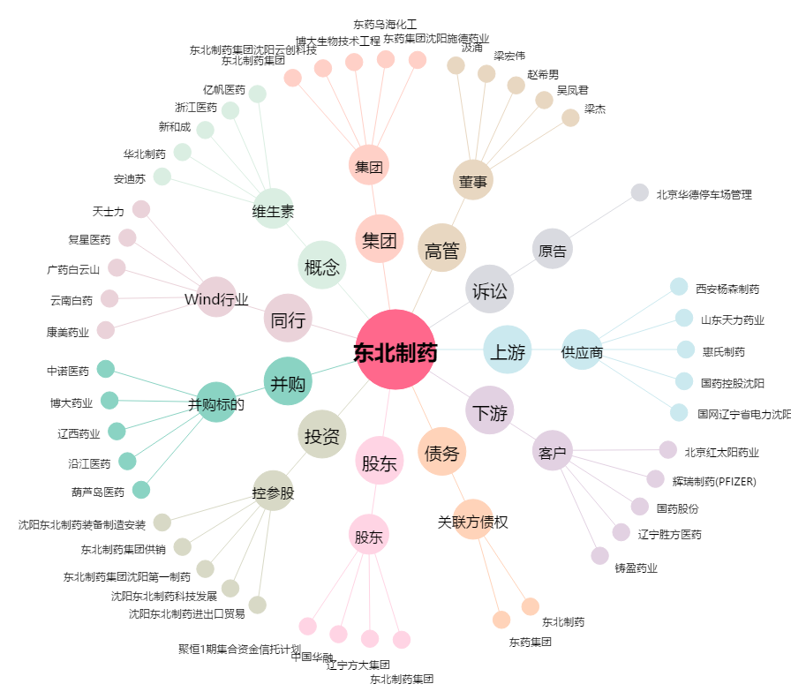
东北制药[000597.SZ] - 关系概览图

